Hoja 1
Inicio de Sesión
Caso de Prueba 1: Entrada inválida de username o password
Identificador | CP-1
Objetivo | Validar que el sistema muestra un error cuando el usuario o contraseña son incorrectos.
Prioridad | Alta
Trazabilidad | RF-10
Precondiciones | El usuario debe estar registrado en el sistema.
Entradas (Pasos ejecutados) | Resultados Esperados (Efecto por cada paso)
1. Ingresar el nombre de usuario invalid. | El campo de nombre de usuario se completa correctamente. | 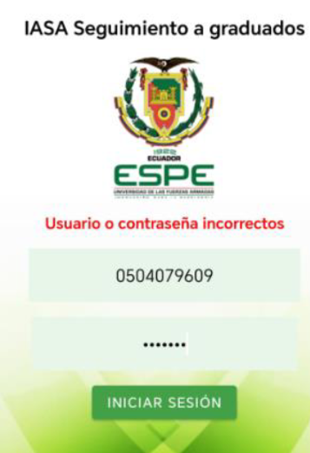
2. Ingresar la contraseña 123456. | El campo de contraseña se completa correctamente.
3. Presionar el botón de enviar. | El sistema verifica las credenciales y detecta que son incorrectas.
4. Ver un mensaje de error. | Se muestra un mensaje de error indicando "Usuario o contraseña incorrectos".
Caso de Prueba 2: Entrada válida de username y password
Identificador | CP-2
Objetivo | Validar que el usuario puede iniciar sesión correctamente con credenciales válidas.
Prioridad | Alta
Trazabilidad | RF-11
Precondiciones | El usuario debe estar registrado en el sistema.
Entradas (Pasos ejecutados) | Resultados Esperados (Efecto por cada paso) | Resultados Obtenidos
1. Ingresar el nombre de usuario 1718605155. | El campo de nombre de usuario se completa correctamente. | 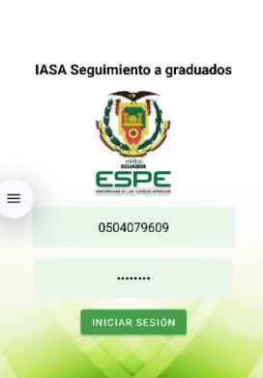 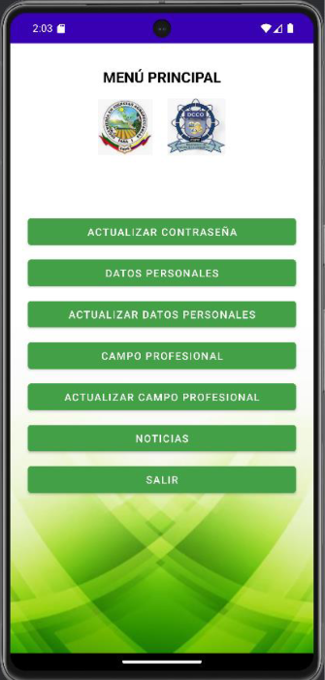
2. Ingresar la contraseña 1718605155. | El campo de contraseña se completa correctamente.
3. Presionar el botón de enviar. | El sistema verifica las credenciales y permite el acceso a la siguiente actividad.

Cambio de Contraseña
Caso de Prueba 3: Actualizar contraseña correctamente
Identificador | CP-3
Objetivo | Validar que el usuario puede cambiar su contraseña correctamente.
Prioridad | Alta
Trazabilidad | RF-7, RF-8
Precondiciones | El usuario debe estar autenticado y haber accedido a la actividad de cambio de contraseña.
Entradas (Pasos ejecutados) | Resultados Esperados (Efecto por cada paso) | Resultados Obtenidos
1. Ingresar el nombre de usuario 1718605155. | El campo de nombre de usuario se completa correctamente. | 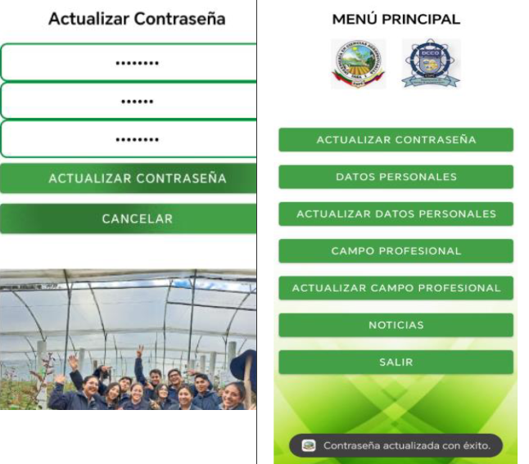
2. Ingresar la contraseña 1718605155. | El campo de contraseña se completa correctamente.
3. Presionar el botón de enviar. | El sistema verifica las credenciales y permite el acceso a la siguiente actividad.
4. Presionar el botón "Actualizar contraseña". | La actividad de actualización de contraseña se despliega correctamente.
5. Ingresar la contraseña actual 1718605155. | El campo de contraseña actual se completa correctamente.
6. Ingresar la nueva contraseña 1718605156. | El campo de nueva contraseña se completa correctamente.
7. Confirmar la nueva contraseña 1718605156. | El campo de confirmación de contraseña se completa correctamente.
8. Presionar el botón para guardar la nueva contraseña. | El sistema guarda la nueva contraseña y muestra un mensaje de éxito indicando que se actualizó correctamente.
Caso de Prueba 4: Actualizar contraseña incorrectamente
Identificador | CP-4
Objetivo | Validar que el sistema muestra un error cuando las contraseñas no coinciden o no cumplen con los requisitos.
Prioridad | Media
Trazabilidad | RF-9
Precondiciones | El usuario debe estar autenticado y haber accedido a la actividad de cambio de contraseña.
Entradas (Pasos ejecutados) | Resultados Esperados (Efecto por cada paso) | Resultados Obtenidos
1. Ingresar el nombre de usuario 1718605155. | El campo de nombre de usuario se completa correctamente. | 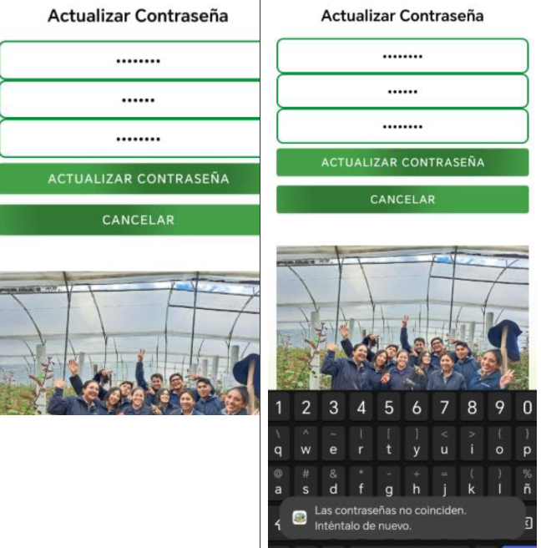
2. Ingresar la contraseña 1718605155. | El campo de contraseña se completa correctamente.
3. Presionar el botón de enviar. | El sistema verifica las credenciales y permite el acceso a la siguiente actividad.
4. Presionar el botón "Actualizar contraseña". | La actividad de actualización de contraseña se despliega correctamente.
5. Ingresar la contraseña actual 1718605155. | El campo de contraseña actual se completa correctamente.
6. Ingresar la nueva contraseña nueva. | El campo de nueva contraseña se completa correctamente.
7. Confirmar la nueva contraseña nueva1. | El sistema detecta que las contraseñas no coinciden.
8. Presionar el botón para guardar la nueva contraseña. | El sistema no guarda los cambios y muestra un mensaje de error indicando que las contraseñas no coinciden.
Gestión de Sugerencias
Caso de Prueba 5: Enviar sugerencias exitosamente
Identificador | CP-5
Objetivo | Validar que el usuario puede enviar sugerencias exitosamente.
Prioridad | Alta
Trazabilidad | RF-1, RF-2
Precondiciones | El usuario debe estar autenticado y haber accedido a la actividad de sugerencias.
Entradas (Pasos ejecutados) | Resultados Esperados (Efecto por cada paso) | Resultados Obtenidos
1. Ingresar el nombre de usuario 1718605155. | El campo de nombre de usuario se completa correctamente. | 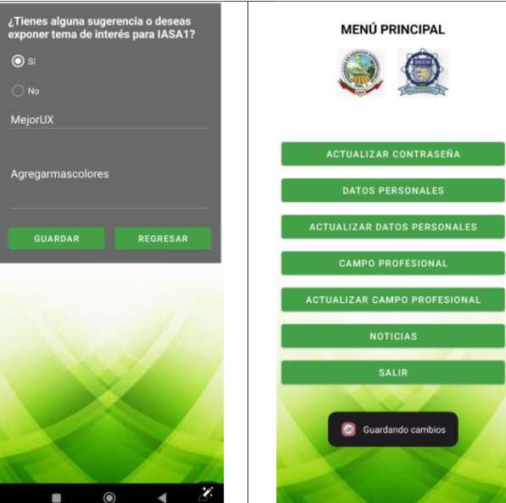
2. Ingresar la contraseña 1718605155. | El campo de contraseña se completa correctamente.
3. Presionar el botón de enviar. | El sistema verifica las credenciales y permite el acceso a la actividad profesional.
4. Presionar el botón "Actualizar Campo profesional". | La actividad profesional se despliega correctamente.
5. Presionar el botón "Sugerencias". | La actividad de sugerencias se despliega correctamente.
6. Activar el check "Sí". | Los campos "Tema" y "Descripción" se habilitan para edición.
7. Ingresar el tema MejorUX. | El campo "Tema" se completa correctamente.
8. Ingresar la descripción Agregarmascolores. | El campo "Descripción" se completa correctamente.
9. Presionar el botón para guardar la sugerencia. | El sistema guarda la sugerencia y muestra un mensaje de éxito indicando que la sugerencia ha sido guardada correctamente.
Caso de Prueba 6: Intentar enviar sugerencias sin activar el check
Identificador | CP-6
Objetivo | Validar que el usuario no puede enviar sugerencias si no activa el check "Sí".
Prioridad | Media
Trazabilidad | RF-3
Precondiciones | El usuario debe estar autenticado y haber accedido a la actividad de sugerencias.
Entradas (Pasos ejecutados) | Resultados Esperados (Efecto por cada paso) | Resultados Obtenidos
1. Ingresar el nombre de usuario 1718605155. | El campo de nombre de usuario se completa correctamente. | 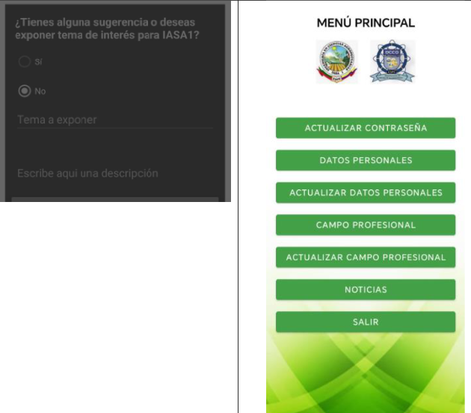
2. Ingresar la contraseña 1718605155. | El campo de contraseña se completa correctamente.
3. Presionar el botón de enviar. | El sistema verifica las credenciales y permite el acceso a la actividad profesional.
4. Presionar el botón "Actualizar Campo profesional". | La actividad profesional se despliega correctamente.
5. Presionar el botón "Sugerencias". | La actividad de sugerencias se despliega correctamente.
6. No activar el check "Sí". | Los campos "Tema" y "Descripción" permanecen deshabilitados.
7. Intentar ingresar el tema TemaA. | No es posible ingresar datos en el campo "Tema".
8. Intentar ingresar la descripción DescripcionA. | No es posible ingresar datos en el campo "Descripción".
9. Presionar el botón para guardar la sugerencia. | Se muestra un mensaje de error indicando que no se activó el check "Sí".
Actualización de Datos Personales
Caso de Prueba 7: Actualizar datos personales correctamente
Identificador | CP-7
Objetivo | Validar que el usuario puede actualizar sus datos personales correctamente.
Prioridad | Alta
Trazabilidad | RF-4, RF-5
Precondiciones | El usuario debe estar autenticado y haber accedido a la actividad de actualización de datos.
Entradas (Pasos ejecutados) | Resultados Esperados (Efecto por cada paso) | Resultados Obtenidos
1. Ingresar el nombre de usuario 1718605155. | El campo de nombre de usuario se completa correctamente. | 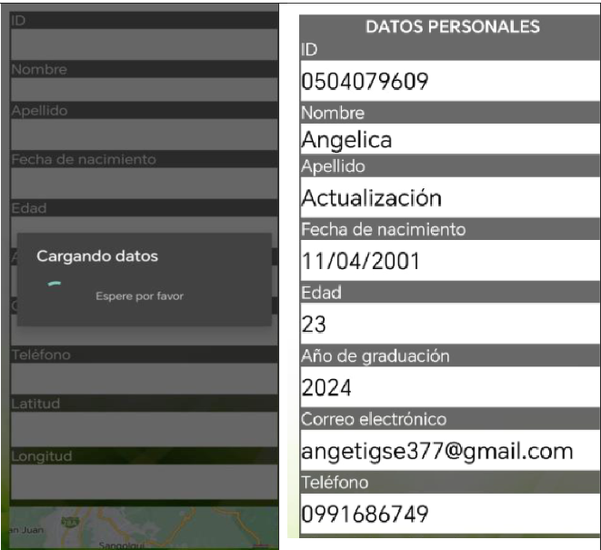
2. Ingresar la contraseña 1718605155. | El campo de contraseña se completa correctamente.
3. Presionar el botón de iniciar sesión. | El sistema verifica las credenciales y permite el acceso a la pantalla principal.
4. Navegar a la pantalla de actualización de datos personales. | La pantalla de actualización de datos personales se despliega correctamente.
5. Ingresar el nuevo nombre JuanPerez. | El campo "Nombre" se actualiza correctamente.
6. Ingresar el nuevo correo electrónico juanperez@example.com. | El campo "Correo Electrónico" se actualiza correctamente.
7. Ingresar el nuevo número de teléfono 0987654321. | El campo "Teléfono" se actualiza correctamente.
8. Presionar el botón para guardar los cambios. | El sistema guarda los nuevos datos personales y muestra un mensaje de confirmación.
Caso de Prueba 8: Actualizar datos personales incorrectamente
Identificador | CP-8
Objetivo | Validar que el sistema muestra un error cuando se ingresan datos personales inválidos.
Prioridad | Media
Trazabilidad | RF-6
Precondiciones | El usuario debe estar autenticado y haber accedido a la actividad de actualización de datos.
Entradas (Pasos ejecutados) | Resultados Esperados (Efecto por cada paso) | Resultados Obtenidos
1. Ingresar el nombre de usuario 1718605155. | El campo de nombre de usuario se completa correctamente. | 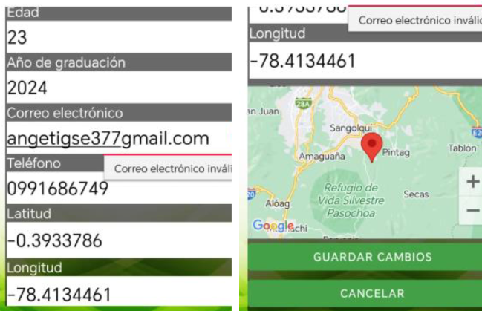
2. Ingresar la contraseña 1718605155. | El campo de contraseña se completa correctamente.
3. Presionar el botón de iniciar sesión. | El sistema verifica las credenciales y permite el acceso a la pantalla principal.
4. Navegar a la pantalla de actualización de datos personales. | La pantalla de actualización de datos personales se despliega correctamente.
5. Ingresar el nuevo nombre JuanPerez. | El campo "Nombre" se actualiza correctamente.
6. Ingresar un correo electrónico inválido juan.perez@com. | Se muestra un mensaje de error indicando que el correo no es válido.
7. Ingresar un número de teléfono inválido 09876543. | Se muestra un mensaje de error indicando que el teléfono no es válido.
8. Presionar el botón para guardar los cambios. | El sistema no guarda los cambios y muestra un mensaje de error.

